Frase
Si una persona es perseverante, aunque sea dura de entendimiento,
se hará inteligente; y aunque sea débil se transformará en fuerte.
(Leonardo Da Vinci )

Docente
Curso:
MS Excel Profesional
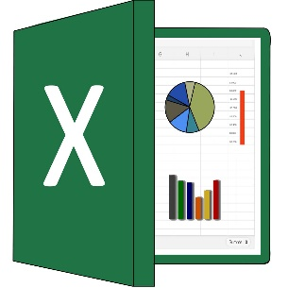


Ante la necesidad de las empresas por ser competitivas en el mercado en el cual se desenvuelven, es necesario que sus ejecutivos conozcan las herramientas de Microsoft Excel que les permita mejorar su productividad, y ser más eficiente en su centro de trabajo.

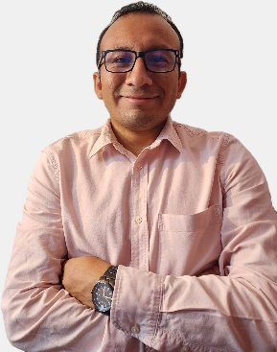

Docente: | Ing. Leandro Javier Teves
Youtube: | https://www.youtube.com/@aprendiendoconleandro
Correo: | msexcelforbusiness@gmail.com

 | SESIÓN 3:
 |  | - Funciones lógicas
 |  | - Tablas y gráficos dinámicos
 |  | - Minigraficos

Funcion Si
SI (función SI)

La función SI devuelve un valor si una condición especificada se evalúa como VERDADERO y otro valor si se evalúa como FALSO.
Cualquier valor o expresión que pueda evaluarse como VERDADERO o FALSO.
Por ejemplo, A10=100 es una expresión lógica; si el valor de la celda A10 es igual a 100, la expresión se evalúa como VERDADERO.
De lo contrario, se evaluará como FALSO. Este argumento puede utilizar cualquier operador de comparación.
Sintaxis
=SI(prueba_lógica, [valor_si_verdadero], [valor_si_falso])
EJEMPLO: | CHRISTIAN | FALSE | TRUE
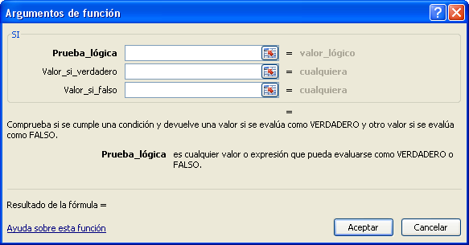

El valor que desea que se devuelva si el argumento prueba_lógica se evalúa como VERDADERO.
Por ejemplo, si el valor de este argumento es la cadena de texto "Dentro de presupuesto" y el argumento prueba_lógica se evalúa como VERDADERO, la función SI muestra el texto "Dentro de presupuesto".
Si el argumento prueba_lógica se evalúa como VERDADERO y el argumento valor_si_verdadero se omite (es decir, después de prueba_lógica solamente hay un punto y coma), la función SI devuelve 0 (cero).
Para mostrar la palabra VERDADERO, utilice el valor lógico VERDADERO para el argumento valor_si_verdadero.

El valor que desea que se devuelva si el argumento prueba_lógica se evalúa como FALSO.
Por ejemplo, si el valor de este argumento es la cadena de texto "Presupuesto excedido" y el argumento prueba_lógica se evalúa como FALSO, la función SI devuelve el texto "Presupuesto excedido".
Si prueba_lógica se evalúa como FALSO y el argumento valor_si_falso se omite (es decir, después del argumento valor_si_verdadero no hay un punto y coma), la función SI devuelve el valor lógico FALSO.
Si prueba_lógica se evalúa como FALSO y se omite el valor del argumento valor_si_falso (es decir, en la función SI no hay un punto y coma después del argumento valor_si_verdadero), la función SI devuelve el valor 0 (cero).

Si Anidado
FUNCION SI ANIDADOS

Es posible anidar hasta 64 funciones SI como argumentos valor_si_verdadero y valor_si_falso para crear pruebas más complicadas

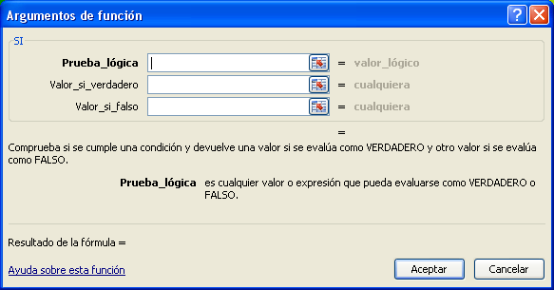
DENTRO DE UNA FUNCION SI, INGRESO OTRA FUNCION SI

Ej3
Mostrar el mensaje VIP si el cliente tiene una Cantidad mayor a 1,200 unidades, caso contrario mostrar GENERAL

Id. de cliente | Nombre de compañía | País | Cantidad | Mensaje
ALFKI | Alfreds Futterkiste | Alemania | 1,500
ANTON | Antonio Moreno Taquería | México | 359
AROUT | Around the Horn | Reino Unido | 635
BERGS | Berglunds snabbköp | Suecia | 1,016
BLAUS | Blauer See Delikatessen | Alemania | 140
BLONP | Blondel père et fils | Francia | 1,670
BOLID | Bólido Comidas preparadas | España | 190
BONAP | Bon app' | Francia | 980
BOTTM | Bottom-Dollar Markets | Canadá | 1,001
BSBEV | B's Beverages | Reino Unido | 293
CACTU | Cactus Comidas para llevar | Argentina | 115
CHOPS | Chop-suey Chinese | Suiza | 465
COMMI | Comércio Mineiro | Brasil | 133
DRACD | Drachenblut Delikatessen | Alemania | 160
EASTC | Eastern Connection | Reino Unido | 569
ERNSH | Ernst Handel | Austria | 4,543
FAMIA | Familia Arquibaldo | Brasil | 357
FOLIG | Folies gourmandes | Francia | 354
FOLKO | Folk och fä HB | Suecia | 1,234
FRANK | Frankenversand | Alemania | 1,525
FURIB | Furia Bacalhau e Frutos do Mar | Portugal | 349
GODOS | Godos Cocina Típica | España | 395
GOURL | Gourmet Lanchonetes | Brasil | 315
GREAL | Great Lakes Food Market | Estados Unidos | 345
HANAR | Hanari Carnes | Brasil | 839
HILAA | HILARIÓN-Abastos | Venezuela | 1,096
HUNGC | Hungry Coyote Import Store | Estados Unidos | 122
HUNGO | Hungry Owl All-Night Grocers | Irlanda | 1,684
ISLAT | Island Trading | Reino Unido | 295
KOENE | Königlich Essen | Alemania | 903
LAMAI | La maison d'Asie | Francia | 442
LEHMS | Lehmanns Marktstand | Alemania | 794
LETSS | Let's Stop N Shop | Estados Unidos | 181
LILAS | LILA-Supermercado | Venezuela | 836
LINOD | LINO-Delicateses | Venezuela | 970
LONEP | Lonesome Pine Restaurant | Estados Unidos | 134
MAGAA | Magazzini Alimentari Riuniti | Italia | 433
MAISD | Maison Dewey | Bélgica | 320
MEREP | Mère Paillarde | Canadá | 966
MORGK | Morgenstern Gesundkost | Alemania | 172
OCEAN | Océano Atlántico Ltda. | Argentina | 132
OLDWO | Old World Delicatessen | Estados Unidos | 603
OTTIK | Ottilies Käseladen | Alemania | 639
PERIC | Pericles Comidas clásicas | México | 208
PICCO | Piccolo und mehr | Austria | 624
PRINI | Princesa Isabel Vinhos | Portugal | 184
QUEDE | Que Delícia | Brasil | 394
QUEEN | Queen Cozinha | Brasil | 1,031
QUICK | QUICK-Stop | Alemania | 3,961
RATTC | Rattlesnake Canyon Grocery | Estados Unidos | 1,383
REGGC | Reggiani Caseifici | Italia | 335
RICAR | Ricardo Adocicados | Brasil | 660
RICSU | Richter Supermarkt | Suiza | 810
SANTG | Santé Gourmet | Noruega | 161
SAVEA | Save-a-lot Markets | Estados Unidos | 4,958
SEVES | Seven Seas Imports | Reino Unido | 818
SIMOB | Simons bistro | Dinamarca | 378
SPLIR | Split Rail Beer & Ale | Estados Unidos | 327
SUPRD | Suprêmes délices | Bélgica | 1,072
TOMSP | Toms Spezialitäten | Alemania | 253
TORTU | Tortuga Restaurante | México | 384
TRADH | Tradição Hipermercados | Brasil | 251
VAFFE | Vaffeljernet | Dinamarca | 792
VICTE | Victuailles en stock | Francia | 434
WANDK | Die Wandernde Kuh | Alemania | 492
WARTH | Wartian Herkku | Finlandia | 737
WELLI | Wellington Importadora | Brasil | 267
WHITC | White Clover Markets | Estados Unidos | 1,068
WILMK | Wilman Kala | Finlandia | 175
WOLZA | Wolski Zajazd | Polonia | 200

Funcion Logica
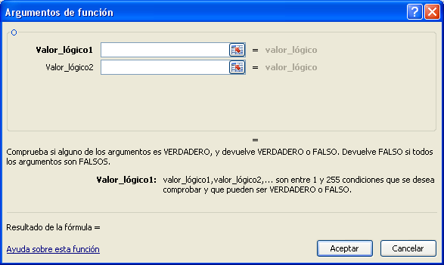
Y (función Y)

Devuelve VERDADERO si todos los argumentos se evalúan como VERDADERO; devuelve FALSO si uno o más argumentos se evalúan como FALSO.

Sintaxis
=Y(valor_lógico1, [valor_lógico2], ...)

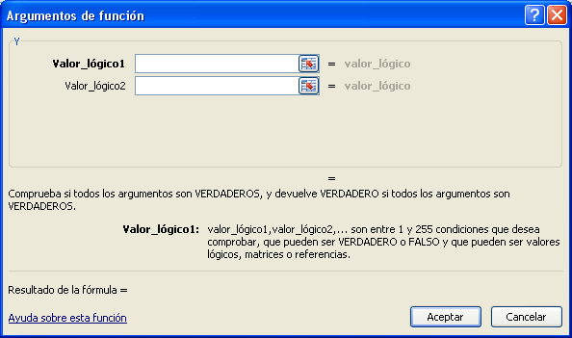

O (función O)

Devolverá VERDADERO si alguno de los argumentos es VERDADERO; devolverá FALSO si todos los argumentos son FALSO.

Sintaxis
O(valor_lógico1; [valor_lógico2]; ...)

Ej5
Selección de Jugadores

Nombre | Edad | Altura | Deporte
Oscar | 12 | 1.56
Arturo | 14 | 1.85
César | 12 | 1.6
Omar | 17 | 1.95
Alexander | 15 | 1.88
Antonio | 16 | 1.75
Romualdo | 14 | 1.82
Marco | 13 | 1.78

Descuento especial:
Si la cantidad es mayor o igual a 20 y además la ciudad es igual a LION, entonces se otorgara un descuento del 50% del importe, cualquier otro caso, el descuento será del 5%

IdVenta | Nombre Cliente | Ciudad | Precio Unidad | Cantidad | Importe | DESCUENTO ESPECIAL
10248 | Wilman Kala | Berna | S/ 14.00 | 12 | S/ 168.00
10249 | Hanari Carnes | Helsinki | S/ 34.80 | 5 | S/ 174.00
10250 | Wilman Kala | Rio de Janeiro | S/ 9.80 | 10 | S/ 98.00
10251 | Toms Spezialitäten | Lion | S/ 18.60 | 9 | S/ 167.40
10252 | Toms Spezialitäten | Helsinki | S/ 42.40 | 40 | S/ 1,696.00
10253 | Wilman Kala | Helsinki | S/ 7.70 | 10 | S/ 77.00
10254 | Hanari Carnes | Rio de Janeiro | S/ 42.40 | 35 | S/ 1,484.00
10255 | Victuailles en stock | Lion | S/ 16.80 | 6 | S/ 100.80
10256 | Victuailles en stock | Lion | S/ 15.60 | 15 | S/ 234.00
10257 | Hanari Carnes | Rio de Janeiro | S/ 16.80 | 15 | S/ 252.00
10258 | Hanari Carnes | Helsinki | S/ 16.80 | 20 | S/ 336.00
10259 | Hanari Carnes | Lion | S/ 27.20 | 40 | S/ 1,088.00
10260 | Suprêmes délices | Lion | S/ 64.80 | 40 | S/ 2,592.00
10261 | Wilman Kala | Lion | S/ 2.00 | 25 | S/ 50.00
10262 | Hanari Carnes | Rio de Janeiro | S/ 14.40 | 42 | S/ 604.80
10263 | Hanari Carnes | Rio de Janeiro | S/ 10.00 | 20 | S/ 200.00
10264 | Hanari Carnes | Rio de Janeiro | S/ 16.00 | 40 | S/ 640.00
10265 | Wilman Kala | Berna | S/ 19.20 | 21 | S/ 403.20
10266 | Hanari Carnes | Helsinki | S/ 8.00 | 21 | S/ 168.00
10267 | Hanari Carnes | Berna | S/ 3.60 | 15 | S/ 54.00

REGALO:
Si la cantidad es mayor a 30 y si el pago a consignación es FALSO y además si la venta ocurrió en la ciudad de LION, entonces se otorgara un regalo (CD JUANES).

IdVenta | Nombre Cliente | Ciudad | NombreProducto | PAGO CONSIGNACIÓN | PRECIO UNIT. (S/) | CANTIDAD | IMPORTE (S/) | REGALO
10248 | Wilman Kala | Lion | Queso Cabrales | FALSE | 14.00 | 112 | 1,568.00
10249 | Hanari Carnes | Helsinki | Queso Mozzarella Giovanni | TRUE | 34.80 | 5 | 174.00
10250 | Wilman Kala | Rio de Janeiro | Tallarines de Singapur | FALSE | 9.80 | 10 | 98.00
10251 | Toms Spezialitäten | Lion | Cuajada de judías | FALSE | 18.60 | 39 | 725.40
10252 | Toms Spezialitäten | Helsinki | Manzanas secas Manjimup | FALSE | 42.40 | 40 | 1,696.00
10253 | Wilman Kala | Lion | Crema de almejas estilo Nueva Inglaterra | FALSE | 7.70 | 31 | 238.70
10254 | Hanari Carnes | Rio de Janeiro | Manzanas secas Manjimup | TRUE | 42.40 | 35 | 1,484.00
10255 | Victuailles en stock | Lion | Pan de centeno crujiente estilo Gustaf's | FALSE | 16.80 | 6 | 100.80
10256 | Victuailles en stock | Lion | Raviolis Angelo | TRUE | 15.60 | 15 | 234.00
10257 | Hanari Carnes | Rio de Janeiro | Salsa de pimiento picante de Luisiana | FALSE | 16.80 | 15 | 252.00
10258 | Hanari Carnes | Helsinki | Salsa de pimiento picante de Luisiana | FALSE | 16.80 | 20 | 336.00
10259 | Hanari Carnes | Lion | Camembert Pierrot | TRUE | 27.20 | 40 | 1,088.00
10260 | Suprêmes délices | Lion | Mermelada de Sir Rodney's | TRUE | 64.80 | 40 | 2,592.00
10261 | Wilman Kala | Lion | Queso de cabra | TRUE | 2.00 | 25 | 50.00
10262 | Hanari Carnes | Rio de Janeiro | Licor verde Chartreuse | FALSE | 14.40 | 42 | 604.80
10263 | Hanari Carnes | Rio de Janeiro | Queso gorgonzola Telino | TRUE | 10.00 | 20 | 200.00
10264 | Hanari Carnes | Lion | Regaliz | FALSE | 16.00 | 40 | 640.00
10265 | Wilman Kala | Berna | Paté chino | TRUE | 19.20 | 21 | 403.20
10266 | Hanari Carnes | Helsinki | Queso de soja Longlife | TRUE | 8.00 | 21 | 168.00
10267 | Hanari Carnes | lion | Refresco Guaraná Fantástica | FALSE | 3.60 | 45 | 162.00

Ej7
DESCUENTO ESPECIAL:
Descuento especial:
Si la cantidad es mayor o igual a 20 y además la ciudad es igual a LION, entonces se otorgara un descuento del 50% del importe, si la cantidad es mayor a 20 y no es la ciudad de Lion el descuento será del 25%, cualquier otro caso, el descuento será del 5%

IdVenta | Nombre Cliente | Ciudad | Precio Unit. (S/) | Cantidad | Importe (S/) | DESCUENTO ESPECIAL
10248 | Wilman Kala | Berna | S/ 14.00 | 12 | S/ 168.00
10249 | Hanari Carnes | Helsinki | S/ 34.80 | 5 | S/ 174.00
10250 | Wilman Kala | Rio de Janeiro | S/ 9.80 | 10 | S/ 98.00
10251 | Toms Spezialitäten | Lion | S/ 18.60 | 9 | S/ 167.40
10252 | Toms Spezialitäten | Helsinki | S/ 42.40 | 40 | S/ 1,696.00
10253 | Wilman Kala | Helsinki | S/ 7.70 | 10 | S/ 77.00
10254 | Hanari Carnes | Rio de Janeiro | S/ 42.40 | 35 | S/ 1,484.00
10255 | Victuailles en stock | Lion | S/ 16.80 | 6 | S/ 100.80
10256 | Victuailles en stock | Lion | S/ 15.60 | 15 | S/ 234.00
10257 | Hanari Carnes | Rio de Janeiro | S/ 16.80 | 15 | S/ 252.00
10258 | Hanari Carnes | Helsinki | S/ 16.80 | 20 | S/ 336.00
10259 | Hanari Carnes | Lion | S/ 27.20 | 40 | S/ 1,088.00
10260 | Suprêmes délices | Lion | S/ 64.80 | 40 | S/ 2,592.00
10261 | Wilman Kala | Lion | S/ 2.00 | 25 | S/ 50.00
10262 | Hanari Carnes | Rio de Janeiro | S/ 14.40 | 42 | S/ 604.80
10263 | Hanari Carnes | Rio de Janeiro | S/ 10.00 | 20 | S/ 200.00
10264 | Hanari Carnes | Rio de Janeiro | S/ 16.00 | 40 | S/ 640.00
10265 | Wilman Kala | Berna | S/ 19.20 | 21 | S/ 403.20
10266 | Hanari Carnes | Helsinki | S/ 8.00 | 21 | S/ 168.00
10267 | Hanari Carnes | Berna | S/ 3.60 | 15 | S/ 54.00

TablasDinámicas

¿Qué son las tablas dinámicas en Excel?

En términos simples, podemos decir que las tablas dinámicas en Excel son una herramienta que permite resumir, analizar y agrupar datos para realizar comparaciones, ver patrones y tendencias en ellos. Es decir, que las tablas dinámicas son un reporte flexible y práctico para procesar datos e información en nuestras hojas de cálculo de Excel.

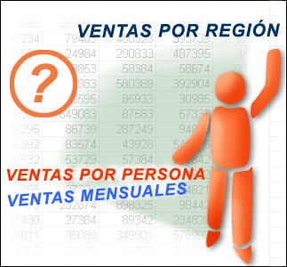

¿Para qué sirven las tablas dinámicas en Excel?

Las tablas dinámicas en Excel nos ayudan especialmente a: - Consultar de manera sencilla grandes cantidades de datos o información trabajada. - Visualizar los datos por categorías o subcategorías. - Trabajar con cálculos y fórmulas de Excel personalizadas o más avanzadas. - Profundizar en los detalles de las bases de datos o información que deseamos trabajar. - Expandir y contraer la información y destacar resultados. - Filtrar, ordenar y agrupar la información. - Obtener distintos resúmenes de datos: Trasladar filas a columnas y viceversa (“Pivotar”) - Presentar informes más profesionales de manera impresa o de manera online. La principal finalidad de las tablas dinámicas es resumir y analizar los datos de toda la tabla o base de datos que estamos trabajando, de modo que nos permita trabajar casi que de manera automática en cualquier ámbito (laboral o personal).
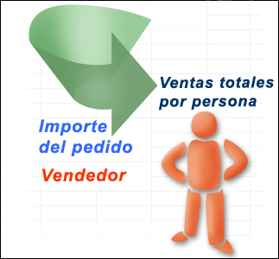

Partes de una Tabla dinámica

Producto | Area | Ingresos (S/.) | Gastos (S/.)
Manzana | Fruteria | 568 | 1,926
Jamon | Embutidos | 1,549 | 577
Tornillito | Pastas | 884 | 1,563
Platano | Fruteria | 1,863 | 902
Salchicha | Embutidos | 1,255 | 1,561
Naranja | Fruteria | 1,350 | 1,805
Platano | Fruteria | 1,863 | 902
Mortadela | Embutidos | 1,352 | 1,591
Servilleta | Limpieza | 1,237 | 1,371
Papel higienico | Limpieza | 1,025 | 589
Detergente | Limpieza | 1,677 | 934
Ravioles | Pastas | 1,844 | 1,911

T.D. Ejm1
Preferencias de bebidas gaseosas en las playas de Lima

 | Gaseosa | Botella | Lata
 | CocaCola | S/ 1.90 | S/ 2.30
 | IncaKola | S/ 1.90 | S/ 2.10
 | PepsiCola | S/ 1.60 | S/ 2.20
 | PeruCola | S/ 1.50 | S/ 2.00

Día | Playa | Zona | Persona | Gaseosa | Envase | Cantidad | Monto | Resolver por Tabla Dinamica y Grafico Dinamico
Mar | Agua Dulce | Centro | Mujer | CocaCola | Lata | 4 | 9.20 | los graficos deben mostrar Titulo de grafico, Etiqueta de datos y/o Leyendas
Dom | Agua Dulce | Centro | Mujer | CocaCola | Botella | 5 | 9.50
Dom | Ancón | Norte | Mujer | CocaCola | Botella | 4 | 7.60 | 1,- Que tipo de gaseosa en botella prefieren en las playas Pucusana, Naplo y San Bartolo
VENTAS DE GASEOSAS EN BOTELLAS | PUCUSANA - NAPLO - SAN BARTOLO
Mar | Ancón | Norte | Hombre | CocaCola | Botella | 4 | 7.60
Jue | Ancón | Norte | Hombre | CocaCola | Botella | 2 | 3.80 | Playa | (Varios elementos)
Vie | La Herradura | Centro | Mujer | CocaCola | Botella | 3 | 5.70 | Envase | Botella
Vie | La Herradura | Centro | Hombre | CocaCola | Botella | 1 | 1.90
Sáb | La Herradura | Centro | Hombre | CocaCola | Botella | 3 | 5.70 | Etiquetas de fila | Suma de Cantidad
Sáb | La Herradura | Centro | Hombre | CocaCola | Lata | 3 | 6.90 | PeruCola | 31 | 46%
Mié | La Herradura | Centro | Hombre | CocaCola | Botella | 4 | 7.60 | IncaKola | 15
Mar | La Herradura | Centro | Hombre | CocaCola | Botella | 1 | 1.90 | CocaCola | 11
Vie | Naplo | Sur | Mujer | CocaCola | Botella | 5 | 9.50 | PepsiCola | 10
Jue | Naplo | Sur | Hombre | CocaCola | Lata | 1 | 2.30 | Total general | 67
Sáb | Pucusana | Sur | Hombre | CocaCola | Lata | 1 | 2.30
Lun | Pucusana | Sur | Hombre | CocaCola | Botella | 1 | 1.90 | 2,- Quien consume mas gaseosa Coca Cola E InkaCola entre Hombre y Mujeres
Lun | Pucusana | Sur | Hombre | CocaCola | Lata | 5 | 11.50
Dom | San Bartolo | Sur | Mujer | CocaCola | Botella | 3 | 5.70
Vie | San Bartolo | Sur | Hombre | CocaCola | Lata | 1 | 2.30
Sáb | San Bartolo | Sur | Hombre | CocaCola | Botella | 1 | 1.90
Mié | San Bartolo | Sur | Hombre | CocaCola | Botella | 1 | 1.90 | Gaseosa | (Varios elementos)
Lun | Ventanilla | Norte | Mujer | CocaCola | Botella | 4 | 7.60
Dom | Ventanilla | Norte | Mujer | CocaCola | Botella | 3 | 5.70 | Etiquetas de fila | Suma de Cantidad
Dom | Ventanilla | Norte | Hombre | CocaCola | Lata | 5 | 11.50 | Hombre | 94
Sáb | Agua Dulce | Centro | Hombre | IncaKola | Botella | 5 | 9.50 | Mujer | 61
Jue | Agua Dulce | Centro | Hombre | IncaKola | Botella | 4 | 7.60 | Total general | 155
Dom | Agua Dulce | Centro | Hombre | IncaKola | Botella | 2 | 3.80
Dom | Agua Dulce | Centro | Hombre | IncaKola | Lata | 5 | 10.50
Vie | Ancón | Norte | Mujer | IncaKola | Botella | 4 | 7.60
Lun | Ancón | Norte | Mujer | IncaKola | Lata | 3 | 6.30
Sáb | Ancón | Norte | Hombre | IncaKola | Lata | 3 | 6.30
Jue | Ancón | Norte | Hombre | IncaKola | Botella | 5 | 9.50
Jue | Ancón | Norte | Hombre | IncaKola | Botella | 4 | 7.60 | 4.- Consumo de gaseosas InkaCola y PepsiCola en la zona Norte
Sáb | La Herradura | Centro | Mujer | IncaKola | Botella | 3 | 5.70 | Gaseosa | (Varios elementos)
Vie | La Herradura | Centro | Hombre | IncaKola | Lata | 3 | 6.30 | Playa | (Varios elementos)
Jue | La Herradura | Centro | Hombre | IncaKola | Botella | 3 | 5.70
Vie | Naplo | Sur | Mujer | IncaKola | Lata | 2 | 4.20 | Etiquetas de fila | Suma de Cantidad
Sáb | Naplo | Sur | Mujer | IncaKola | Botella | 2 | 3.80 | Lun | 7
Sáb | Naplo | Sur | Mujer | IncaKola | Botella | 1 | 1.90 | Mar | 6
Sáb | Naplo | Sur | Mujer | IncaKola | Lata | 4 | 8.40 | Mié | 4
Mar | Naplo | Sur | Hombre | IncaKola | Botella | 3 | 5.70 | Vie | 4
Lun | Naplo | Sur | Hombre | IncaKola | Lata | 2 | 4.20 | Sáb | 16
Dom | Naplo | Sur | Hombre | IncaKola | Lata | 1 | 2.10 | Dom | 22
Mié | Pucusana | Sur | Mujer | IncaKola | Lata | 1 | 2.10 | Total general | 59
Lun | Pucusana | Sur | Mujer | IncaKola | Lata | 5 | 10.50
Mar | Pucusana | Sur | Hombre | IncaKola | Lata | 3 | 6.30
Dom | Pucusana | Sur | Hombre | IncaKola | Botella | 4 | 7.60 | 5.- Que tipo de envase de gaseosa PepsiCola e InkaCola es el mas preferido los fines de semana
Dom | San Bartolo | Sur | Mujer | IncaKola | Botella | 5 | 9.50
Sáb | San Bartolo | Sur | Hombre | IncaKola | Lata | 4 | 8.40
Mié | San Bartolo | Sur | Hombre | IncaKola | Lata | 3 | 6.30
Vie | Ventanilla | Norte | Hombre | IncaKola | Botella | 2 | 3.80 | (sabado y domingo) entre las mujeres
Vie | Ventanilla | Norte | Hombre | IncaKola | Lata | 4 | 8.40
Mié | Agua Dulce | Centro | Mujer | PeruCola | Botella | 1 | 1.50
Mar | Agua Dulce | Centro | Hombre | PeruCola | Lata | 3 | 6.00
Lun | Agua Dulce | Centro | Hombre | PeruCola | Lata | 3 | 6.00
Lun | Agua Dulce | Centro | Hombre | PeruCola | Lata | 3 | 6.00
Dom | Agua Dulce | Centro | Hombre | PeruCola | Lata | 2 | 4.00
Mié | Ancón | Norte | Mujer | PeruCola | Botella | 4 | 6.00
Lun | Ancón | Norte | Mujer | PeruCola | Botella | 5 | 7.50
Lun | Ancón | Norte | Mujer | PeruCola | Lata | 2 | 4.00
Jue | Ancón | Norte | Hombre | PeruCola | Lata | 4 | 8.00
Mié | La Herradura | Centro | Mujer | PeruCola | Botella | 5 | 7.50
Dom | La Herradura | Centro | Mujer | PeruCola | Lata | 4 | 8.00
Jue | La Herradura | Centro | Hombre | PeruCola | Lata | 4 | 8.00
Vie | Naplo | Sur | Mujer | PeruCola | Botella | 3 | 4.50
Lun | Naplo | Sur | Mujer | PeruCola | Botella | 5 | 7.50
Jue | Naplo | Sur | Mujer | PeruCola | Botella | 2 | 3.00
Lun | Naplo | Sur | Hombre | PeruCola | Lata | 2 | 4.00
Jue | Naplo | Sur | Hombre | PeruCola | Lata | 3 | 6.00
Mar | Pucusana | Sur | Mujer | PeruCola | Botella | 5 | 7.50
Dom | Pucusana | Sur | Mujer | PeruCola | Lata | 2 | 4.00
Sáb | Pucusana | Sur | Hombre | PeruCola | Lata | 2 | 4.00
Sáb | Pucusana | Sur | Hombre | PeruCola | Lata | 4 | 8.00
Dom | Pucusana | Sur | Hombre | PeruCola | Botella | 2 | 3.00
Jue | San Bartolo | Sur | Mujer | PeruCola | Botella | 4 | 6.00
Dom | San Bartolo | Sur | Mujer | PeruCola | Botella | 5 | 7.50
Dom | San Bartolo | Sur | Mujer | PeruCola | Lata | 5 | 10.00
Vie | San Bartolo | Sur | Hombre | PeruCola | Lata | 4 | 8.00
Jue | San Bartolo | Sur | Hombre | PeruCola | Botella | 3 | 4.50
Jue | San Bartolo | Sur | Hombre | PeruCola | Botella | 2 | 3.00
Sáb | Ventanilla | Norte | Mujer | PeruCola | Lata | 5 | 10.00
Lun | Ventanilla | Norte | Mujer | PeruCola | Botella | 4 | 6.00
Sáb | Ventanilla | Norte | Hombre | PeruCola | Botella | 1 | 1.50
Mié | Agua Dulce | Centro | Mujer | PepsiCola | Botella | 3 | 4.80
Lun | Agua Dulce | Centro | Mujer | PepsiCola | Lata | 2 | 4.40
Jue | Agua Dulce | Centro | Hombre | PepsiCola | Botella | 3 | 4.80
Dom | Agua Dulce | Centro | Hombre | PepsiCola | Lata | 3 | 6.60
Vie | Ancón | Norte | Mujer | PepsiCola | Lata | 2 | 4.40
Mar | Ancón | Norte | Hombre | PepsiCola | Lata | 4 | 8.80
Lun | La Herradura | Centro | Mujer | PepsiCola | Lata | 4 | 8.80
Jue | La Herradura | Centro | Mujer | PepsiCola | Botella | 4 | 6.40
Dom | Naplo | Sur | Mujer | PepsiCola | Botella | 3 | 4.80
Dom | Naplo | Sur | Hombre | PepsiCola | Lata | 4 | 8.80
Sáb | Pucusana | Sur | Mujer | PepsiCola | Botella | 5 | 8.00
Dom | Pucusana | Sur | Mujer | PepsiCola | Lata | 5 | 11.00
Vie | San Bartolo | Sur | Mujer | PepsiCola | Botella | 2 | 3.20
Vie | Ventanilla | Norte | Mujer | PepsiCola | Lata | 3 | 6.60
Lun | Ventanilla | Norte | Mujer | PepsiCola | Botella | 5 | 8.00
Mar | Ventanilla | Norte | Hombre | PepsiCola | Lata | 1 | 2.20
Mar | Ventanilla | Norte | Hombre | PepsiCola | Lata | 3 | 6.60
Dom | Ventanilla | Norte | Hombre | PepsiCola | Botella | 1 | 1.60

TD Ejem3
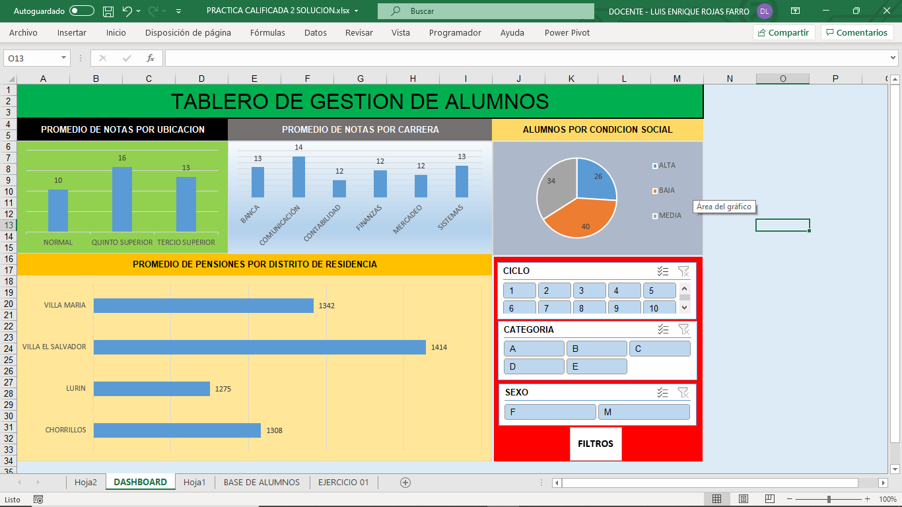
DNI | APELLIDO | NOMBRE | SEXO | FECHA NACIMIENTO | DISTRITO DE RESIDENCIA | CARRERA | CONDICION SOCIAL | CICLO | NOTAS | UBICACIÓN | CATEGORIA | MONTO DE PENSION | COD. ALUMNO
35666222 | WARNERG | ALVARO | M | 8-Sep-93 | CHORRILLOS | BANCA | ALTA | 1 | 17 | QUINTO SUPERIOR | A | S/2,550.00 | 3250000
65859658 | DINAS | CANELA | F | 20-Mar-89 | LURIN | COMUNICACIÓN | BAJA | 3 | 14 | TERCIO SUPERIOR | E | S/800.00 | 3971000
32652366 | FANDIÑO | DANIEL | M | 18-Apr-93 | VILLA EL SALVADOR | SISTEMAS | BAJA | 2 | 13 | TERCIO SUPERIOR | E | S/800.00 | 3325000
18555444 | RUIZ | EMILIA | F | 17-Feb-92 | CHORRILLOS | SISTEMAS | MEDIA | 2 | 11 | NORMAL | C | S/1,450.00 | 3325000
19358699 | RAMIREZ | ERNESTINA | F | 20-Jun-93 | VILLA MARIA | BANCA | BAJA | 1 | 15 | QUINTO SUPERIOR | E | S/800.00 | 3250000
14569699 | ROZO | ERNESTO | M | 2-May-93 | CHORRILLOS | COMUNICACIÓN | ALTA | 3 | 17 | QUINTO SUPERIOR | A | S/2,550.00 | 3971000
32658658 | NIÑO | EUGENIA | F | 25-Oct-93 | CHORRILLOS | MERCADEO | BAJA | 1 | 10 | NORMAL | E | S/800.00 | 4400000
21548547 | ECHEVERRI | FERNANDO | M | 19-Sep-90 | CHORRILLOS | BANCA | BAJA | 3 | 16 | QUINTO SUPERIOR | E | S/800.00 | 2933125
18588788 | DAZA | GERARDO | M | 20-Mar-92 | LURIN | BANCA | MEDIA | 5 | 12 | NORMAL | C | S/1,450.00 | 2852251
25555555 | PATIÑO | HERMINIA | F | 30-Jul-90 | VILLA MARIA | MERCADEO | MEDIA | 2 | 13 | TERCIO SUPERIOR | C | S/1,450.00 | 4180000
19658747 | RUIZ | JORGE | M | 20-May-92 | VILLA MARIA | MERCADEO | MEDIA | 2 | 15 | QUINTO SUPERIOR | D | S/1,000.00 | 4180000
19633365 | RUIZ | JUANA | F | 2-Apr-90 | VILLA MARIA | SISTEMAS | ALTA | 3 | 12 | NORMAL | B | S/1,800.00 | 3158750
47589658 | GARCIA | JUANA | F | 19-Oct-94 | VILLA MARIA | MERCADEO | ALTA | 2 | 14 | TERCIO SUPERIOR | A | S/2,550.00 | 4180000
19586258 | POTES | JULIAN | M | 20-May-92 | VILLA EL SALVADOR | MERCADEO | MEDIA | 1 | 12 | NORMAL | D | S/1,000.00 | 4400000
18568547 | LEMES | JULIANA | F | 20-Jun-86 | VILLA MARIA | FINANZAS | MEDIA | 2 | 13 | TERCIO SUPERIOR | C | S/1,450.00 | 3087500
14589658 | PARDO | KLAUSS | M | 2-Apr-94 | VILLA EL SALVADOR | CONTABILIDAD | MEDIA | 7 | 11 | NORMAL | D | S/1,000.00 | 2707500
35698214 | JIMENEZ | LEOPOLDO | M | 22-Jul-90 | LURIN | FINANZAS | BAJA | 6 | 12 | NORMAL | E | S/800.00 | 2933125
25999999 | WEISNER | LUCAS | M | 22-Aug-90 | LURIN | SISTEMAS | BAJA | 7 | 15 | QUINTO SUPERIOR | E | S/800.00 | 3158750
21456654 | MORENO | LUIS | M | 18-Apr-93 | CHORRILLOS | MERCADEO | MEDIA | 3 | 16 | QUINTO SUPERIOR | C | S/1,450.00 | 3971000
27859658 | GAMARRA | LUIS | M | 3-Aug-91 | CHORRILLOS | MERCADEO | BAJA | 5 | 13 | TERCIO SUPERIOR | E | S/800.00 | 3971000
19658887 | JIMENEZ | LUISA | F | 29-Sep-94 | LURIN | MERCADEO | MEDIA | 8 | 9 | NORMAL | D | S/1,000.00 | 3971000
36785658 | HUERTAS | MARA | F | 21-Jul-93 | VILLA MARIA | COMUNICACIÓN | BAJA | 9 | 14 | TERCIO SUPERIOR | E | S/800.00 | 3971000
19658687 | PEREZ | MARIA | F | 30-Jan-94 | VILLA EL SALVADOR | FINANZAS | ALTA | 6 | 16 | QUINTO SUPERIOR | A | S/2,550.00 | 2933125
21458552 | SANCHEZ | MARTA | F | 20-Mar-93 | VILLA EL SALVADOR | MERCADEO | MEDIA | 9 | 13 | TERCIO SUPERIOR | D | S/1,000.00 | 3971000
32145689 | RODRIGUEZ | MATEO | M | 20-Mar-87 | VILLA MARIA | MERCADEO | BAJA | 6 | 11 | NORMAL | E | S/800.00 | 3971000
18542526 | GARCES | MAURICIO | M | 22-Jul-89 | VILLA EL SALVADOR | SISTEMAS | BAJA | 6 | 13 | TERCIO SUPERIOR | E | S/800.00 | 3158750
35633666 | LONDOÑO | MERCEDES | F | 22-Jul-92 | CHORRILLOS | BANCA | BAJA | 8 | 11 | NORMAL | E | S/800.00 | 2933125
19658587 | MORENO | NATALIA | F | 25-Oct-92 | VILLA MARIA | MERCADEO | BAJA | 5 | 10 | NORMAL | E | S/800.00 | 3971000
19856857 | RUBIO | PABLO | M | 20-Jun-86 | CHORRILLOS | COMUNICACIÓN | BAJA | 4 | 15 | QUINTO SUPERIOR | E | S/800.00 | 3971000
14568856 | UMAÑA | PATRICIA | F | 18-Apr-87 | CHORRILLOS | CONTABILIDAD | BAJA | 4 | 9 | NORMAL | E | S/800.00 | 2707500
20365587 | LONDOÑO | PATRICIA | F | 19-Jul-92 | VILLA EL SALVADOR | COMUNICACIÓN | MEDIA | 1 | 13 | TERCIO SUPERIOR | D | S/1,000.00 | 4400000
18956566 | SUAREZ | PEDRO | M | 28-Apr-87 | VILLA MARIA | CONTABILIDAD | MEDIA | 1 | 14 | TERCIO SUPERIOR | C | S/1,450.00 | 3000000
35222666 | ECHEVERRI | RAMIRO | M | 12-Aug-88 | CHORRILLOS | COMUNICACIÓN | BAJA | 4 | 13 | TERCIO SUPERIOR | E | S/800.00 | 3971000
12588888 | TORRES | RAMON | M | 22-May-93 | LURIN | MERCADEO | BAJA | 5 | 15 | QUINTO SUPERIOR | E | S/800.00 | 3971000
19358685 | TOVAR | RICARDO | M | 17-Feb-92 | CHORRILLOS | SISTEMAS | BAJA | 3 | 17 | QUINTO SUPERIOR | E | S/800.00 | 3158750
17856658 | DAVILA | RODRIGO | M | 29-Jan-94 | VILLA MARIA | BANCA | BAJA | 5 | 11 | NORMAL | E | S/800.00 | 2933125
14258658 | BOGOTA | ROSA | F | 15-Feb-91 | LURIN | BANCA | MEDIA | 1 | 13 | TERCIO SUPERIOR | C | S/1,450.00 | 3250000
38555555 | YEPES | SANDRA | F | 18-Apr-87 | CHORRILLOS | MERCADEO | BAJA | 5 | 15 | QUINTO SUPERIOR | E | S/800.00 | 3971000
39888666 | SANCHEZ | SANTIAGO | M | 20-Mar-89 | VILLA EL SALVADOR | SISTEMAS | MEDIA | 3 | 17 | QUINTO SUPERIOR | C | S/1,450.00 | 3158750
21243399 | JESSICA | BERNAOLA | F | 19-Mar-90 | CHORRILLOS | BANCA | BAJA | 3 | 12 | NORMAL | E | S/800.00 | 3931457
39347412 | ALBERTO | SANTAMARIA | M | 29-Mar-92 | LURIN | BANCA | MEDIA | 5 | 8 | NORMAL | D | S/1,000.00 | 3931251
14151102 | MARIANELA | GUERRA | F | 21-Jan-90 | VILLA MARIA | MERCADEO | MEDIA | 2 | 13 | TERCIO SUPERIOR | C | S/1,450.00 | 2933111
19141522 | MARTIN | RODRIGUEZ | M | 20-Mar-92 | VILLA MARIA | MERCADEO | MEDIA | 2 | 11 | NORMAL | D | S/1,000.00 | 3932001
21293320 | BETSY | LIÑAN | F | 18-Apr-90 | CHORRILLOS | SISTEMAS | ALTA | 3 | 11 | NORMAL | A | S/2,550.00 | 4400011
20208741 | PABLO | ORDOÑEZ | M | 31-Oct-91 | VILLA MARIA | MERCADEO | ALTA | 2 | 9 | NORMAL | B | S/1,800.00 | 3712141
20415244 | JOSE | PELAEZ | M | 14-May-91 | VILLA EL SALVADOR | MERCADEO | MEDIA | 1 | 14 | TERCIO SUPERIOR | C | S/1,450.00 | 2900124
17148521 | JOSEFINA | PORTEÑO | F | 29-Mar-86 | VILLA MARIA | FINANZAS | MEDIA | 2 | 10 | NORMAL | C | S/1,450.00 | 3933124
14121102 | MARIO | TERRONES | M | 22-Apr-90 | VILLA EL SALVADOR | CONTABILIDAD | MEDIA | 7 | 12 | NORMAL | C | S/1,450.00 | 4401001
23247121 | GIULIANA | SIMEONE | F | 22-Aug-90 | LURIN | FINANZAS | BAJA | 6 | 17 | QUINTO SUPERIOR | E | S/800.00 | 2912412
14741285 | ENRIQUE | HERRERA | M | 29-Aug-90 | CHORRILLOS | SISTEMAS | BAJA | 7 | 16 | QUINTO SUPERIOR | E | S/800.00 | 3321471
35667222 | MORELIA | LIBONI | F | 4-Aug-94 | LURIN | MERCADEO | BAJA | 10 | 10 | NORMAL | E | S/800.00 | 3402825
65860658 | JAVIER | BARBOZA | M | 17-Apr-90 | CHORRILLOS | COMUNICACIÓN | ALTA | 2 | 11 | NORMAL | B | S/1,800.00 | 4123551
32653366 | CARLOS | LAURIE | M | 24-Jun-94 | VILLA EL SALVADOR | FINANZAS | MEDIA | 6 | 11 | NORMAL | D | S/1,000.00 | 3417023
18556444 | JOSE | ALVAREZ | M | 8-Dec-92 | LURIN | COMUNICACIÓN | ALTA | 6 | 15 | QUINTO SUPERIOR | B | S/1,800.00 | 3456376
19359699 | ARTURO | NASH | M | 13-Jan-95 | LURIN | FINANZAS | BAJA | 4 | 15 | QUINTO SUPERIOR | E | S/800.00 | 3343488
14570699 | JUANA | LUYO | F | 21-Nov-93 | VILLA MARIA | MERCADEO | ALTA | 10 | 16 | QUINTO SUPERIOR | A | S/2,550.00 | 4052618
32659658 | ANGELICA | ROMERO | F | 16-Feb-95 | VILLA MARIA | COMUNICACIÓN | BAJA | 8 | 17 | QUINTO SUPERIOR | E | S/800.00 | 4494223
21549547 | EDISON | FLORES | M | 9-Dec-91 | VILLA EL SALVADOR | SISTEMAS | ALTA | 3 | 8 | NORMAL | A | S/2,550.00 | 3023385
18589788 | VITALIANO | HUAMAN | M | 5-Nov-92 | VILLA MARIA | SISTEMAS | ALTA | 2 | 12 | NORMAL | B | S/1,800.00 | 2904752
25556555 | ANDRES | SALAZAR | M | 29-Nov-91 | VILLA EL SALVADOR | SISTEMAS | MEDIA | 2 | 14 | TERCIO SUPERIOR | D | S/1,000.00 | 4263154
19659747 | FREDY | TELLO | M | 19-Oct-93 | LURIN | COMUNICACIÓN | MEDIA | 5 | 10 | NORMAL | C | S/1,450.00 | 4302026
19634365 | CARLOS | CHUQUIVILCA | M | 22-Sep-91 | VILLA EL SALVADOR | COMUNICACIÓN | BAJA | 1 | 12 | NORMAL | E | S/800.00 | 3254301
47590658 | JUSTO | ESPINOZA | M | 15-Jun-95 | LURIN | SISTEMAS | MEDIA | 7 | 10 | NORMAL | C | S/1,450.00 | 4295922
19587258 | JAVIER | GUILLEN | M | 26-Aug-93 | VILLA MARIA | BANCA | BAJA | 6 | 9 | NORMAL | E | S/800.00 | 4586293
18569547 | DIEGO | FISHMAN | M | 24-Sep-87 | VILLA EL SALVADOR | BANCA | ALTA | 10 | 12 | NORMAL | A | S/2,550.00 | 3167053
14590658 | LUIS | ANTUNEZ | M | 19-Dec-94 | VILLA MARIA | BANCA | BAJA | 8 | 9 | NORMAL | E | S/800.00 | 2790636
35699214 | ANGELICA | LEVAGGI | F | 9-Mar-91 | VILLA MARIA | SISTEMAS | MEDIA | 9 | 11 | NORMAL | C | S/1,450.00 | 3025960
26000999 | JOSE | VINATEA | M | 28-Oct-91 | LURIN | MERCADEO | BAJA | 1 | 9 | NORMAL | E | S/800.00 | 3301800
21457654 | NAZARETH | HERNANDEZ | M | 30-Dec-93 | CHORRILLOS | BANCA | BAJA | 9 | 14 | TERCIO SUPERIOR | E | S/800.00 | 4128238
27860658 | CHRISTIANE | VARGAS | F | 30-Jul-92 | VILLA MARIA | MERCADEO | BAJA | 9 | 9 | NORMAL | E | S/800.00 | 4145924
19659887 | MARIANELA | REGGIARDO | F | 11-Feb-96 | LURIN | BANCA | ALTA | 7 | 17 | QUINTO SUPERIOR | B | S/1,800.00 | 4092042
36786658 | LUIS | CHAVEZ | M | 31-Mar-94 | VILLA EL SALVADOR | COMUNICACIÓN | MEDIA | 2 | 11 | NORMAL | D | S/1,000.00 | 4051578
19659687 | VICTOR | HERRERA | M | 25-Dec-94 | VILLA MARIA | SISTEMAS | ALTA | 3 | 10 | NORMAL | A | S/2,550.00 | 3029960
21459552 | CARMEN | CASTRO | F | 22-Jul-94 | CHORRILLOS | SISTEMAS | ALTA | 2 | 13 | TERCIO SUPERIOR | A | S/2,550.00 | 4102105
32146689 | WILFREDO | SANTANDER | M | 5-May-88 | VILLA EL SALVADOR | SISTEMAS | ALTA | 1 | 11 | NORMAL | A | S/2,550.00 | 4015912
18543526 | RICARDO | VALLE RIESTRA | M | 12-Jan-91 | LURIN | BANCA | ALTA | 7 | 8 | NORMAL | B | S/1,800.00 | 3291403
35634666 | JORGE | BARRETO | M | 11-Jan-94 | VILLA EL SALVADOR | BANCA | BAJA | 3 | 9 | NORMAL | E | S/800.00 | 3045001
19659587 | PERCY | RIVAS | M | 22-Jun-93 | CHORRILLOS | FINANZAS | ALTA | 6 | 10 | NORMAL | B | S/1,800.00 | 4071920
19857857 | LESLIE | VIZCARRA | F | 12-Apr-87 | VILLA MARIA | FINANZAS | ALTA | 8 | 8 | NORMAL | B | S/1,800.00 | 4078790
14569856 | CAMILA | LOREDO | F | 30-Oct-88 | VILLA EL SALVADOR | COMUNICACIÓN | ALTA | 9 | 11 | NORMAL | A | S/2,550.00 | 2756841
20366587 | SIMEON | HUAMANI | M | 23-Dec-93 | VILLA MARIA | FINANZAS | BAJA | 8 | 11 | NORMAL | E | S/800.00 | 4513674
18957566 | NEVILLE | SOLIS | F | 25-Feb-88 | VILLA EL SALVADOR | BANCA | MEDIA | 3 | 14 | TERCIO SUPERIOR | D | S/1,000.00 | 3150630
35223666 | MARIA | ESQUIVES | F | 7-Jun-89 | LURIN | COMUNICACIÓN | ALTA | 6 | 11 | NORMAL | A | S/2,550.00 | 4023179
12589888 | ERIKA | MACHACA | F | 31-Dec-94 | VILLA EL SALVADOR | FINANZAS | MEDIA | 2 | 12 | NORMAL | C | S/1,450.00 | 4039908
19359685 | LUIS | GAMARRA | M | 9-Jun-93 | CHORRILLOS | MERCADEO | ALTA | 1 | 12 | NORMAL | A | S/2,550.00 | 3211451
17857658 | HUGO | VDA.DE MATALLANA | M | 27-Oct-94 | VILLA MARIA | BANCA | MEDIA | 7 | 17 | QUINTO SUPERIOR | D | S/1,000.00 | 3016946
14259658 | LIDUVINA | GARCIA | F | 12-Sep-92 | VILLA EL SALVADOR | MERCADEO | BAJA | 8 | 9 | NORMAL | E | S/800.00 | 3302902
38556555 | ANA | RAMIREZ | F | 16-Jan-88 | VILLA MARIA | COMUNICACIÓN | ALTA | 3 | 15 | QUINTO SUPERIOR | B | S/1,800.00 | 4124918
39889666 | HELIO | DE LA CRUZ | M | 4-May-90 | VILLA MARIA | MERCADEO | MEDIA | 2 | 10 | NORMAL | C | S/1,450.00 | 3292553
21244399 | MARLENE | AMAYA | F | 11-Apr-91 | VILLA EL SALVADOR | BANCA | ALTA | 10 | 11 | NORMAL | A | S/2,550.00 | 4044344
39348412 | GABRIEL | SANCHEZ | M | 19-Jun-93 | VILLA MARIA | MERCADEO | MEDIA | 3 | 11 | NORMAL | D | S/1,000.00 | 4035649
14152102 | BRUNO | ESPINOZA | M | 20-Sep-90 | CHORRILLOS | COMUNICACIÓN | BAJA | 2 | 15 | QUINTO SUPERIOR | E | S/800.00 | 3017317
19142522 | RICARDO | ESPARZA | M | 16-Feb-93 | VILLA MARIA | COMUNICACIÓN | MEDIA | 1 | 16 | QUINTO SUPERIOR | C | S/1,450.00 | 4075697
21294320 | SOFIA | MEDRANO | F | 9-Dec-91 | CHORRILLOS | SISTEMAS | MEDIA | 5 | 14 | TERCIO SUPERIOR | C | S/1,450.00 | 4514879
20209741 | RAUL | BARRIONUEVO | M | 24-Aug-92 | VILLA EL SALVADOR | FINANZAS | BAJA | 3 | 10 | NORMAL | E | S/800.00 | 3765690
20416244 | DEMETRIO | MENDOZA | M | 8-Dec-91 | LURIN | SISTEMAS | BAJA | 5 | 14 | TERCIO SUPERIOR | E | S/800.00 | 3021759
17149521 | IVAN | VIZCARRA | M | 25-May-87 | LURIN | FINANZAS | ALTA | 9 | 13 | TERCIO SUPERIOR | A | S/2,550.00 | 4029899
14122102 | EFRAIN | ZORRILLA | M | 10-Aug-91 | CHORRILLOS | FINANZAS | BAJA | 6 | 15 | QUINTO SUPERIOR | E | S/800.00 | 4489994
23248121 | RAUL | OLORTEGUI | M | 1-May-91 | VILLA EL SALVADOR | FINANZAS | MEDIA | 1 | 12 | NORMAL | C | S/1,450.00 | 2985965
14742285 | OCTAVIO | HARO | M | 27-Feb-92 | CHORRILLOS | BANCA | BAJA | 9 | 17 | QUINTO SUPERIOR | E | S/800.00 | 3425628

Grafico Ejm1
TRUCOS DE GRÁFICOS EN EXCEL |  |  |  |  |  | Retos:
VENTA DE EQUIPOS ELECTRÓNICOS |  |  |  |  |  | > Colocar una etiqueta con el TOTAL de la suma de las columnas apiladas
 |  |  |  |  |  | > Borrar de la Leyenda lo que no deseemos mostrar
PAIS | CELULAR | LAPTOP | TABLET | VIDEOJUEGO | TOTAL
PERU | S/ 1,112 | S/ 4,724 | S/ 4,595 | S/ 3,895 | S/ 14,326
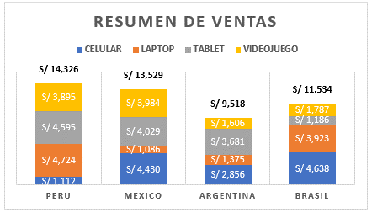
MEXICO | S/ 4,430 | S/ 1,086 | S/ 4,029 | S/ 3,984 | S/ 13,529
ARGENTINA | S/ 2,856 | S/ 1,375 | S/ 3,681 | S/ 1,606 | S/ 9,518
BRASIL | S/ 4,638 | S/ 3,923 | S/ 1,186 | S/ 1,787 | S/ 11,534

Grafico Ejm2
TRUCOS DE GRÁFICOS EN EXCEL |  |  |  | Retos:
TIEMPO DE ENTREGA POR PAIS |  |  |  | > Agregar una línea horizontal de LIMITE al gráfico.
 |  |  |  | > Formato condicional en gráficos aplicado a etiquetas de datos.
Tiempo de entrega límite (Días): | 7 |  |  | > Ocultar columnas de los datos del gráfico sin que se oculten en el gráfico.

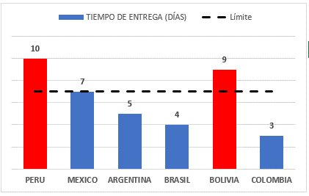
ALMACEN | TIEMPO DE ENTREGA (DÍAS) | LIMITE | AUXILIAR
PERU | 10 | 7 | 10
MEXICO | 7 | 7
ARGENTINA | 5 | 7
BRASIL | 4 | 7
BOLIVIA | 9 | 7 | 9
COLOMBIA | 3 | 7

Grafico Ejm3
TRUCOS DE GRÁFICOS EN EXCEL |  |  |  |  |  | Retos:
ORDENES CERRADAS DE COMPRA |  |  |  |  |  | > Hacer un gráfico de termómetro.
 |  |  |  |  |  | > Insertar una línea de meta.
Obj. De ordenes cerradas de compra: |  |  | 80% |  |  | > Graficar dos series con unidades diferentes en el mismo gráfico (#Orden y (%)).
 |  |  |  |  |  | > Desactivar la visibilidad de los datos del Eje Vertical Secundario.
MES | Total | Cerradas | (%) Cerradas | Meta | Auxiliar | > Aplicar un formato condicional a la etiqueta de datos de una serie.
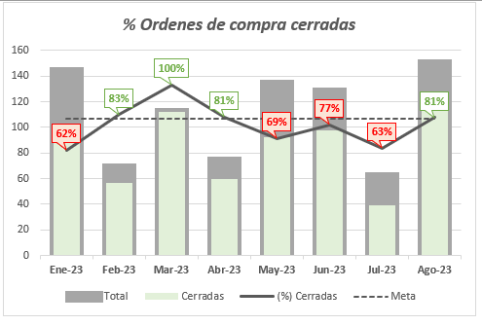
Jan-23 | 144 | 89 | 62% | 80% | #N/A | > Utiliza tablas con formatos de tabla para no tener que actualizar el rango de datos.
Feb-23 | 69 | 57 | 83% | 80% | 83%
Mar-23 | 112 | 112 | 100% | 80% | 100%
Apr-23 | 74 | 60 | 81% | 80% | 81%
May-23 | 134 | 92 | 69% | 80% | #N/A
Jun-23 | 128 | 98 | 77% | 80% | #N/A
Jul-23 | 62 | 39 | 63% | 80% | #N/A
Aug-23 | 150 | 121 | 81% | 80% | 81%

